Uitleg
Dit model is gebaseerd op de lifecycle assessment uitgevoerd door Davies, et al. 2024.
Lees voorafgaand aan gebruik van deze tool de Handleiding milieu impact tools.pdf.
Excel template CO2 voetafdruk Paracetamol [klinische + poliklinische zorg]
Instructie
Stap | Onderdeel | Tabblad | Actie
1) | Voor-meting | Invoer_ Voormeting | - Noteer in het groene vlak de naam van het ziekenhuis, de betrokken afdeling(en), start en stopdatum van de voormeting en datum van vandaag. - Selecteer in kolom B steeds een geneesmiddelnaam en -vorm; vul de bijbehorende totale toediende/voorgeschreven hoeveelheid in kolom C. Let op: dit gaat over de gehele periode van de voormeting. - De tool noteert automatisch de doseereenheid in kolom D. Doseereenheden zijn bijv. één (smelt)tablet, 40 mL orale suspensie of flacon. - De tool noteert automatisch de toedienroute in kolom E. - Onderaan het tabblad kun je de totale CO2 voetafdruk van de voormeting aflezen indien twee of meer geneesmiddelen zijn ingevoerd.
2) | Nameting | Invoer_ Nameting | Herhaal bovenstaande voor de nameting.
3) | Berekening | BEREKENING_CO2 | Tabblad BEREKENING_CO2 voetafdruk berekent automatisch het aantal en aandeel orale eenheden en een schatting van de bespaarde CO2-voetafdruk (kg CO2 eq.).

Voorbeeld voor/nameting
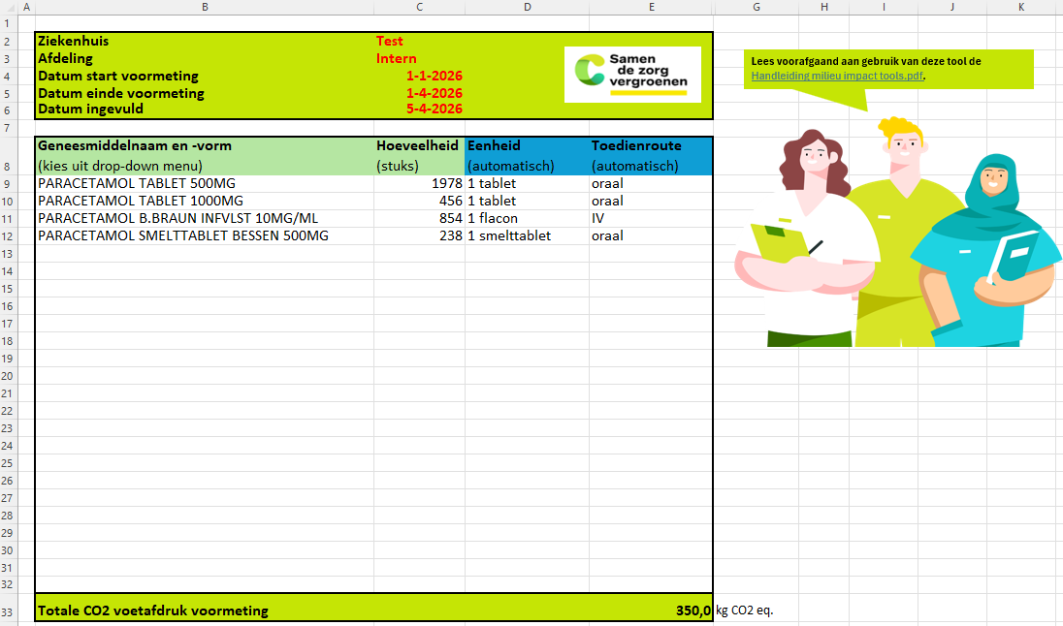

Invoer_voormeting
Lees voorafgaand aan gebruik van deze tool de Handleiding milieu impact tools.pdf.
Ziekenhuis
Afdeling
Datum start voormeting
Datum einde voormeting
Datum ingevuld

Geneesmiddelnaam en -vorm (kies uit drop-down menu) | Hoeveelheid (stuks) | Eenheid (automatisch) | Toedienroute (automatisch)

Totale CO2 voetafdruk voormeting |  |  | #VALUE! | kg CO2 eq.

Invoer_nameting
Lees voorafgaand aan gebruik van deze tool de Handleiding milieu impact tools.pdf.
Ziekenhuis
Afdeling
Datum start nameting
Datum einde nameting
Datum ingevuld

Geneesmiddelnaam en -vorm (kies uit drop-down menu) | Hoeveelheid (stuks) | Eenheid (automatisch) | Toedienroute (automatisch)

Totale CO2 voetafdruk voormeting |  |  | #VALUE! | kg CO2 eq.

Berekening_CO2 voetafdruk
 | Aantal eenheden |  | % | Schatting CO2 voetafdruk
 | ORAAL | Totaal IV | % oraal | CO2 voetafdruk (kg CO2 eq.)
Voormeting | 0 | 0 | #DIV/0! | #VALUE!
Nameting | 0 | 0 | #DIV/0! | #VALUE!
Verschil | 0 | 0 | #DIV/0! | #VALUE!
Verschil % | #DIV/0! | #DIV/0! | #DIV/0! | #VALUE!
1 kg CO2eq. is gelijk aan 5,13 km autorijden (met een benzine-auto)
Indien succesvol uitgevoerd zal het aandeel (%) oraal toenemen; dit wordt daarom groen weergegeven.

Besparingen in de CO2 voetafdruk worden negatief (in het groen) weergegeven.

